工作表1
流程 | 可能会用上
防守web靶机
1改靶机密码
passwd HLdf@2731 | 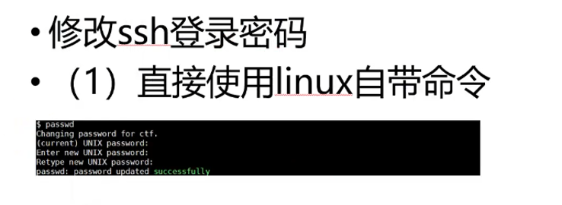 |  | HLdf@2731

2 备份，改密码
（1）备份靶机网站目录/var/www/html或者/app | （3）恢复备份mysql（需要登入mysql数据库） | （4）恢复备份网站
tar -zcvf backup.tar.gz directory_to_compress | 1.登录：mysql -uroot -p | tar -xzvf backup.tar.gz -C /var/www/html
（2）备份数据库 | 2.source /tmp/db.sql;
mysqldump -uroot -p密码 --all-databases --skip-lock-tables > /tmp/db.sql
（3）备份进程（截图）
ps -ef

（3） 找mysql密码，改mysql密码
使用代码审计工具找到mysql和后台密码
mysql -uroot -p
show databases;
use mysql(表名称);
set password for root@localhost = password('123'); | @localhost 有时候不用加
flush privileges;
修改数据库密码后要同步修改网站的config.php cd /var/www/html vi config.php | 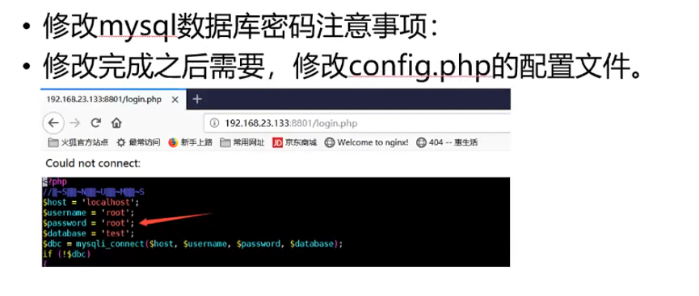

（4） 找网站admin密码，改密码
>use test(网站的表); 选择库
>show tables; 选择表
>desc admin;
>select * from admin;
>update admin set user_pass='xxxx';
>flush privileges;

4 上通防（新的） | 卸载通防
chmod 777 ZZYLG.php | php TZYLY.php --uninstall /var/www/html
php TZYLY.php --install /var/www/html
访问http://xxx.php?TZYLY=ui
设置密码，打开全部开关

5挂检测文件
<?php
ignore_user_abort(true);
set_time_limit(0);

while (1){
system('find ./ -type f ! \( -name "1.sh" -o -name "xing.php" -o -name "waf.so" -o -name "ZZYLG.php" \) -cmin -0.05 -print;');
usleep(0);
}
?>
-0.05=3分钟 指3分钟以内新增文件，可以调大

6 杀不死码 php xxx.php
杀不死马文件
```php
<?php
ignore_user_abort(true);
set_time_limit(0);
unlink(__FILE__);
$file = '.maple.php';#发现的不死马文件名
while (1){
unlink($file);
unlink('.m.php');
unlink('.s.php');
unlink('phmaple.p');
usleep(0);#记住，一定要比不死马更快，但不要太小，如果机子撑不住就gg了
}
?>
```
杀不死马进程 | ps -aux 找到ssh登录之前的进程apache2 -k start，计入白名单
```php
<?php
ignore_user_abort(true); | 
while (1){
system("kill `ps aux | grep www-data | awk '{print $2}' | grep -v -E '^(2645622|2645623)$'| xargs kill -9`");
system("kill `ps -ef | grep php-fpm | grep -v grep | awk '{print $2}'`");
system("kill `ps -ef | grep httpd | grep -v grep | awk '{print $2}'`");
system("rm -rf ");
system("echo '<?php?>' > / ");
usleep(0);
}
```

8加固完之后再备份一次

7 监控通防流量
用于骑马和检查自己靶机上有没有被上马

8 解锁
自己种个一句话
连接 | 用D盾扫描网站 | 使用lovelyres.exe链接靶机进行监控
chmod -t /var/www/html | 漏洞修复，注释掉
 | 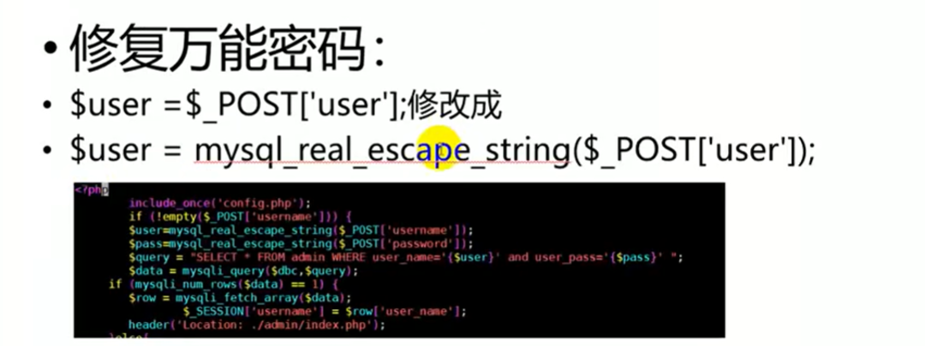
攻击步骤
扫ip
#### 改其他人靶机和通防的密码
运行ip探测.py，运行前将ownip_c改成自己的c段地址
修改保存cookie.py内的网站php名称，运行（一直后台运行）
查看success_cookie.txt的结果，作为可以攻击的目标
修改关闭通防参数.py内的网站php名称，在攻击web前运行一次

#### 利用漏洞植入不死马
#### 查看通防的流量
用于骑马和检查自己靶机上有没有被上码

pwn靶机防御
改密码
passwd 用户名 | 截图最初进程 ps -aux
拉取文件 | 二进制文件 拖到虚拟机/本机
上通防
python evilPatcher.py ./pwn sandboxs/mini_sandbox.asm
mv -f 新文件 旧文件 （直接拖到靶机里）
运行新程序 | .sh文件

